Sheet1
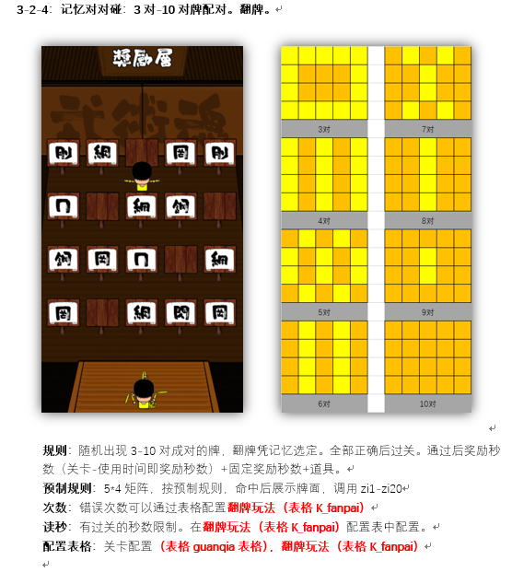
num | quanzhong | time | jianglitime | gold | exp | zongtime | item | itemnum | itemgailv | double | guanggao | zi1 | zi2 | zi3 | zi4 | zi5 | zi6 | zi7 | zi8 | zi9 | zi10 | zi11 | zi12 | zi13 | zi14 | zi15 | zi16 | zi17 | zi18 | zi19 | zi20
6;8;10;12;14;16;18;20 | 50;70;100;100;120;150;120;80 | num数量*4 | 5 | 1;100 | 1;100 | 15 | 填入道具id | 1;3 | 40% | 30% | 30%

